CollectiveAccess
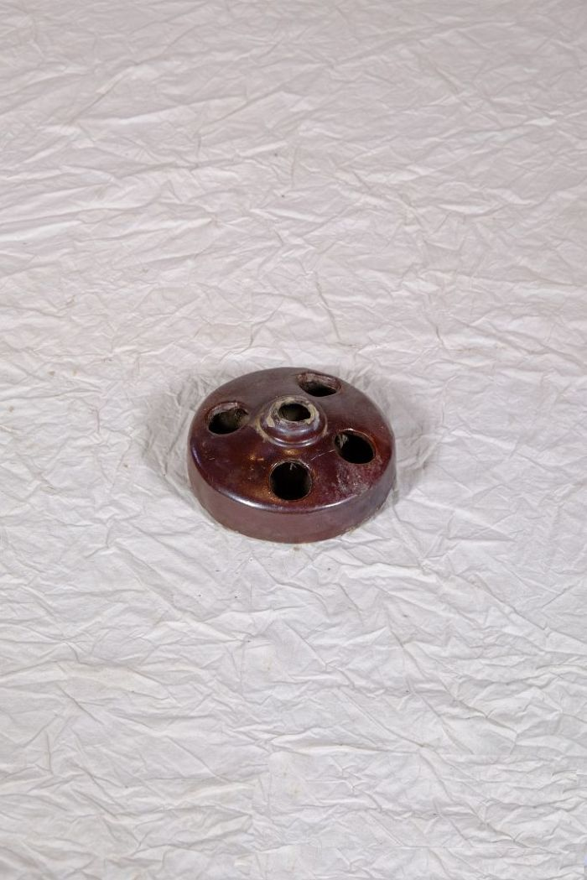
Image | Object | Description | Date
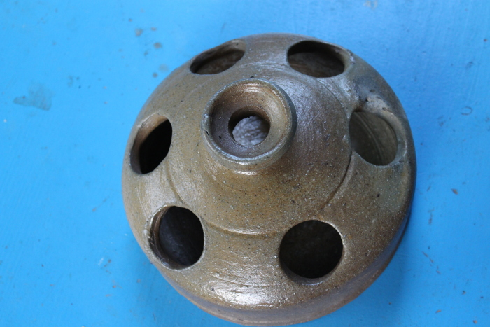 | Hühnertränke (A1131) | Die Hühnertränke wurde mit Wasser für Geflügel befüllt. Die mittlere, leicht erhöhte Öffnung diente zum Einfüllen des Wassers. Aus den äußeren Öffnungen konnten die Tiere trinken.
 | Hühnertränke (A1132) | Die Hühnertränke wurde mit Wasser für Geflügel befüllt. Die mittlere, leicht erhöhte Öffnung diente zum Einfüllen des Wassers. Aus den äußeren Öffnungen konnten die Tiere trinken.

